Gruppen
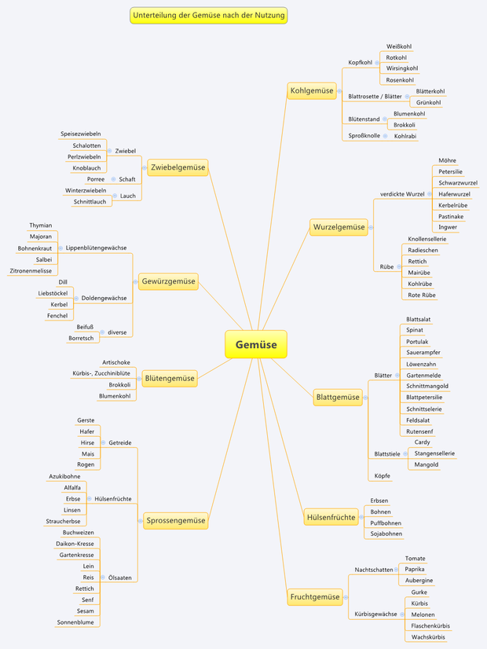
Frucht | gelb
Blatt | grün
Wurzel | rosa
Hülsen | rosa
Kräuter | blau
Zwiebel | blau
Kohl | rot
Blüten | rot

